B)
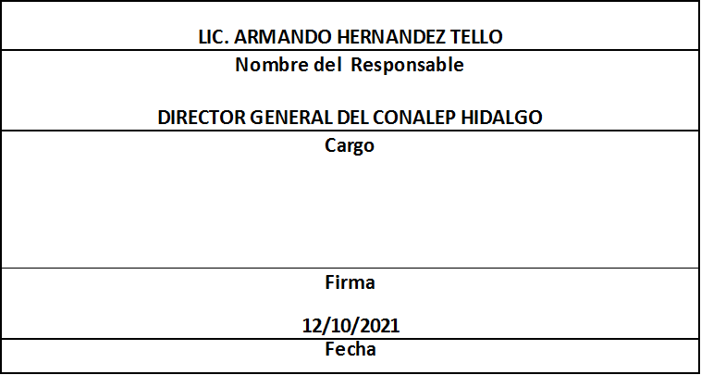
Formato: Registro Federal de Contribuyentes de Trabajadores con Pagos Retroactivos con un Periodo Mayor a 45 días |  |  |  |  |  |  |  |  |  |  |  |  | Entidad Federativa: |  |  | Hidalgo
Resumen Fondo de Aportaciones para la Educación Tecnológica y de Adultos/Colegio Nacional de Educación Profesional Técnica (FAETA/CONALEP) |  |  |  |  |  |  |  |  |  |  |  |  |  |  | No. Trimestre y año: | 3er. Trimestre 2021
 |  |  |  |  |  |  |  |  |  |  |  |  |  |  |  |  | Hoja 1 de 1

Entidad Federativa | RFC | CURP | Nombre | Clave Presupuestal |  |  |  |  |  |  | Clave de Centro de Trabajo | Fecha de emisión de pago | Motivo del Pago Retroactivo | Periodo pagado |  | Días transcurridos para el pago | Percepciones pagadas en el periodo reportado *
 |  |  |  | Partida Presupuestal | Código de Pago | Clave de Unidad | Clave de Sub Unidad | Clave de Categoría | Horas Semana Mes | Número de plaza |  |  |  | Desde | Hasta

EN EL TRIMESTRE QUE SE REPORTA NO SE PRESENTARON CASOS

Total Entidad Federativa Personas: |  | 0 |  |  | Total Entidad Federativa Plazas : | 0 |  |  |  |  |  |  |  |  |  | Total Entidad Federativa Percepciones: | 0.00
Total Entidad Federativa Personas: |  | 0 |  |  | Total Entidad Federativa Plazas : | 0 |  |  |  |  |  |  |  |  |  | Total Entidad Federativa Percepciones: | 0.00
Total Nacional Personas: |  | 0 |  |  | Total Nacional Plazas: | 0 |  |  |  |  |  |  |  |  |  | Total Nacional Percepciones: | 0.00

Fuente : Información proporcionada por las Entidades Federativas

NOTA:
Universo: Seleccionar todo el universo de conceptos de pago cuyo periodo de pago inicial (déposito) es mayor a 3 QUINCENAS. Para determinar el número de días se calcula restando de la fecha "Quincena inicial que cubre la percepción o deducción: Periodo de (Quincena del deposito)" a la fecha "Quincena inicial que cubre el pago: Periodo de (Quincena)" y se seleccionan los de resultado > 3

